关系图
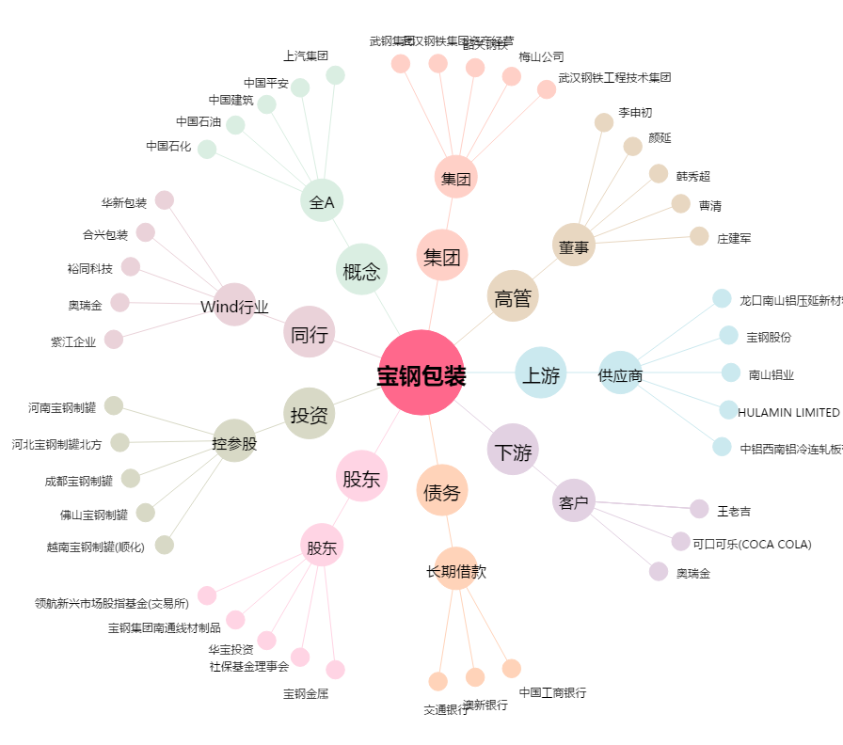
宝钢包装[601968.SH] - 关系概览图

